Atividade
Atividade - Aplicação do Teorema do Limite Central

Atividade
 | Os gastos médios com quarto e refeição por ano de faculdades de quatro anos são de R$ 6.803,00. Você seleciona aleatoriamente 9 faculdades de quatro anos. Qual é a probabilidade de que a média de quarto e refeição seja menor que R$ 7.088,00? Suponha que os gastos com quarto e refeição sejam normalmente distribuídos, com um desvio padrão de R$ 1.125,00.

 | Solução: |  |  |  | Parâmetros
 |  |  |  |  |  | Amostra = | 9
 | Intervalos | X | Z | P(X) |  | Média = | 6803
 | P(X < R$ 7.088,00) = | 7088.00 | 0.76 | 0.78 |  | D.P. Populacional = | 1125
 |  |  |  |  |  | D.P. Amostral = | 375

$$z=\frac{Valor−média}{Desvio padrão}$$
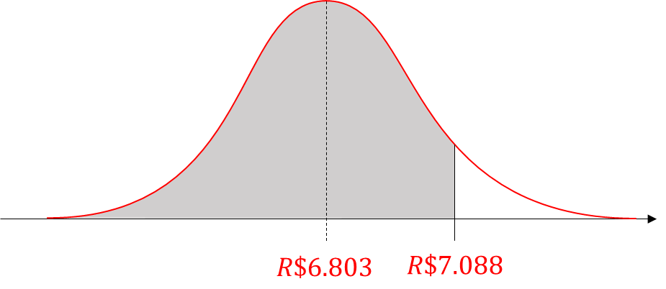

$$σ_{\overline{X}}=\frac{σ}{\sqrt{n}}$$

